1-4
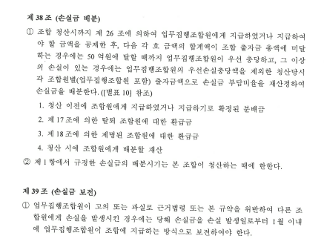
해당사항없음
우선손실충당 관련 규정(정관 등에 명시된 기타 특이사항)

기준일 : | 2024-05-31

 |  | (단위: 백만원, 좌, %)
납입출자금 (투자기구전체) | 우선손실충당 한도비율 | GP우선손실 충당한도금액
294,000 | 1.70% | 5,000
* 납입출자금(=최초출자금)은 Capital Call에 의한 출자금 납입금액으로, 통상 우선손실충당금 산정의 기준이 됨.
** 출자잔액은 납입출자금에서 출자금 원금배분금액을 차감한 금액으로 납입출자금과는 일치하지 않을 수 있음.

※ 규약 우선손실충당부분 발췌

1-5
해당사항없음
평가기준일과 재무제표일 사이에 발생한(발생예정인) 추가 납입액 또는 원본분배 / 이익분배 내역을 적어주시면 감사드리겠습니다.

평가기준일 | 2024-05-31
재무제표일 | 2024-04-30 | 확인부탁드립니다.

재무제표일 이후 평가기준일 사이 예상되는 자본변동을 노란색 음영표시된 부분에 기재부탁드립니다.
1. 아래 금액을 기재해 주십시요
(1) 원본 납입(추가 콜)
(2) 원본 분배
(3) 이익 분배

2. 예상회계처리

(1) 원본 납입

현금 | - | 출자금 | -

(2) 원본 분배

출자금 | - | 현금 | -

(3) 이익 분배

이익잉여금(자본총계) | - | 현금 | -

2-1(파생발행정보)
해당사항없음
계약서 미제공시

▣ 전환사채/교환사채/신주인수권부사채
구 분 |  | 주요 내용
발행인 상호 및 회차
발행형태(CB/BW/EB, 분리형/비분리형)
권면총액
이자지급주기
사채이율 | 표면이율
 | 보장이율(단/복리)
발행일
납입일
만기일
기초자산
행사가격(평가일 기준)
전환비율
행사기간 | 시작일
 | 종료일
콜조항 | 행사기간
 | 행사가격
풋조항 | 행사기간
 | 행사가격
리픽싱 (Refixing) | 최초 조정일
 | 조정주기
 | Floor
 | 특이사항
기타 특이사항 |  | 예시) 50% Issuer Call, 만기연장조항, 담보사항 등

▣ 전환우선주/상환우선주/전환상환우선주
구 분 |  | 주요 내용
발행인 상호
발행일
납입일
발행금액
1주당 액면금액
1주당 발행금액(발행일 기준)
1주당 발행금액(평가일 기준)
배당률(액면금액/발행금액 기준 구분)
존속기간 만료일
전환주식
전환가격
전환비율
전환기간
상환기간
상환보장수익률(or 상환금액 계산 방법)
리픽싱 (Refixing) | 최초 조정일
 | 조정주기
 | Floor
 | 특이사항
기타 특이사항 |  | 예시) 50% Issuer Call, 만기연장조항, 담보사항 등

▣ 주식매도선택권/주식매수선택권
구 분 |  | 주요 내용
거래상대방
계약체결일
납입일
1주당 매입금액
1주당 매입금액(평가일 기준)
대상주식
대상주식수
행사시작일
행사종료일
보장수익률(단/복리 체크)
행사조건
정산방법
현금정산일
기타 특이사항

